清单
国有土地使用证
序号 | 土地证号 | 土地使用权人 |  | 地类（用途） | 土地面积 | 终止日期
1 | 京兴国用（2008出）第00033号 | 北京康鼎房地产开发有限公司 | 北京市大兴区旧宫镇北马路东侧 | 工业 | 4721.3 | 2048-07-27
2 | 京兴国用（2008出）第00034号 | 北京康鼎房地产开发有限公司 | 北京市大兴区旧宫镇北马路东侧 | 工业 | 2600.13 | 2048-07-27
3 | 京兴国用（2008出）第00035号 | 北京康鼎房地产开发有限公司 | 北京市大兴区旧宫镇北马路东侧 | 工业 | 71459.33 | 2057-07-25
合计 |  |  |  |  | 78780.76

房屋所有权证
序号 | 房屋所有权证号 | 房屋所有权人 | 房屋坐落 | 幢号 | 建筑面积 | 总楼层 | 结构 | 建成年份 | 成新度 | 市场租金
1 | 京房权证兴股字第00005621号 | 北京康鼎房地产开发有限公司 | 北京市大兴区旧宫镇北路广厦路6号 | 1 | 18.1 | 1 | 混合 | 1991 | 0.41 | 1.8
2 |  |  |  | 2 | 210.9 | 1 | 混合 | 1991 | 0.41 | 1.8
3 |  |  |  | 3 | 227.3 | 1 | 混合 | 1991 | 0.41 | 1.8
4 |  |  |  | 4 | 100.5 | 1 | 混合 | 1992 | 0.43 | 1.8
5 |  |  |  | 5 | 296.4 | 1 | 混合 | 1991 | 0.41 | 1.8
6 |  |  |  | 6 | 1846.1 | 1 | 混合 | 1990 | 0.39 | 1.8
7 |  |  |  | 7 | 1349.8 | 3 | 混合 | 1992 | 0.43 | 2.6
8 |  |  |  | 8 | 18.7 | 1 | 混合 | 1991 | 0.41 | 1.8
9 |  |  |  | 9 | 18.5 | 1 | 混合 | 1991 | 0.41 | 1.8
10 |  |  |  | 10 | 18.9 | 1 | 混合 | 1991 | 0.41 | 1.8
11 |  |  |  | 11 | 2605 | 3 | 混合 | 1990 | 0.39 | 2.6
12 |  |  |  | 12 | 1484 | 4 | 混合 | 1991 | 0.41 | 2.6
13 |  |  |  | 13 | 780.1 | 2 | 混合 | 1991 | 0.41 | 2.6
14 |  |  |  | 14 | 34.6 | 1 | 混合 | 1993 | 0.45 | 1.8
15 |  |  |  | 15 | 1846.1 | 1 | 混合 | 1990 | 0.39 | 1.8
16 |  |  |  | 16 | 16.8 | 1 | 混合 | 1993 | 0.45 | 1.8
17 |  |  |  | 17 | 4901 | 4 | 混合 | 1992 | 0.43 | 2.6
18 |  |  |  | 18 | 26.6 | 1 | 混合 | 1993 | 0.45 | 1.8
19 |  |  |  | 19 | 1728.8 | 5 | 混合 | 1991 | 0.41 | 2.6
20 |  |  |  | 20 | 1912.1 | 3 | 混合 | 1991 | 0.41 | 2.6
21 |  |  |  | 21 | 69.4 | 1 | 混合 | 1991 | 0.41 | 1.8
22 |  |  |  | 22 | 14.7 | 1 | 混合 | 1993 | 0.45 | 1.8
23 |  |  |  | 23 | 77.1 | 1 | 混合 | 1993 | 0.45 | 1.8
24 |  |  |  | 24 | 187 | 1 | 混合 | 1992 | 0.43 | 1.8
25 |  |  |  | 25 | 1607.3 | 5 | 混合 | 1992 | 0.43 | 2.6
合计 | 京房权证兴股字第00005621号 | 北京康鼎房地产开发有限公司 | 北京市大兴区旧宫镇北路广厦路6号 | —— | 21395.8 | —— | 混合 | —— | 0.41 | 2.41
 |  |  |  |  |  |  |  | 观察成新 | 0.8
 |  |  |  |  |  |  |  | 综合成新 | 0.61

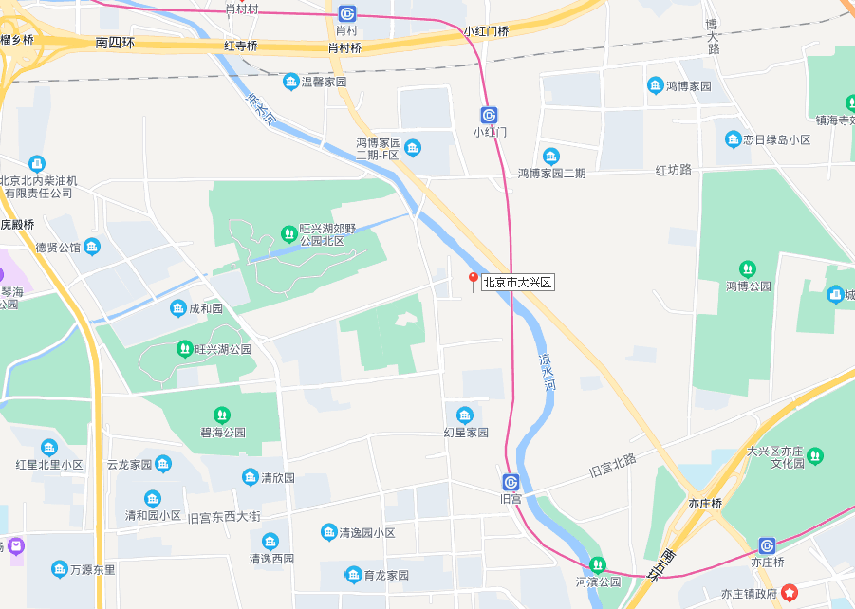
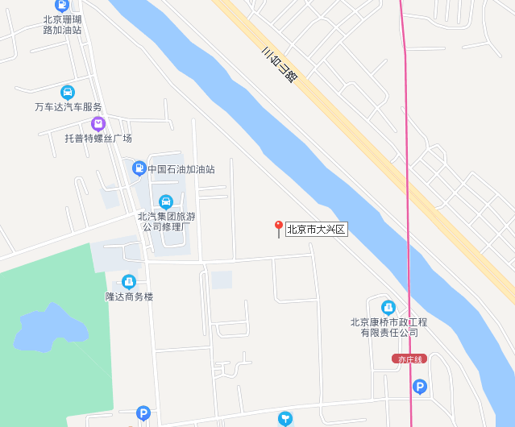

Sheet2
